MySQL服务（容器）
MySQL服务（容器）
提供完整的基于容器环境的 MySQL 关系型数据库服务，数据库集群包括主从节点、高可用服务、读写分离、自动备份、在线扩容以及监控告警等各种管理功能。

立即开通
支持文档

高可用版：
一主一备的经典高可用架构，本地SSD存储提供最佳性能，各方面表现均衡。适用于大中型企业的生产数据库。
基础版：
存储与计算分离架构，单个计算节点，实现超高的性价比。适用于中小型企业的开发、测试环境。
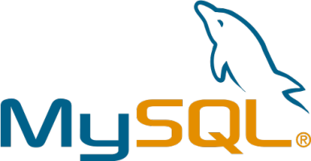

产品特性

● 快速创建
仅需数十秒即可获得一个完整的数据库。
● 安全保障
运行于私有网络内，多重安全保障，确保数据安全。
多重实时副本保障数据存储介质安全，确保数据不会丢失。
高级别加密账户保护，保障数据安全。
● 多版本支持
支持 MySQL-5.7、MySQL-5.6版本
● 在线扩容
在线即可实现快速弹性扩容，满足业务快速增长。
● 多种部署架构，满足多类可用性要求
通过多种部署架构，用户可以自由选择，满足多种可用性要求。
● 高可靠稳定运行
RDS实例采用主备架构，两个实例位于不同服务器，自动同步数据。
主实例不可用时，系统会自动将数据库连接切换至备实例。
● 管理&监控
提供完备的管理和监控工具。
提供MySQL服务的完整监控信息。

